ex04
Ex04 — Описание сценариев интеграции

UC01 Информация о новых заказах
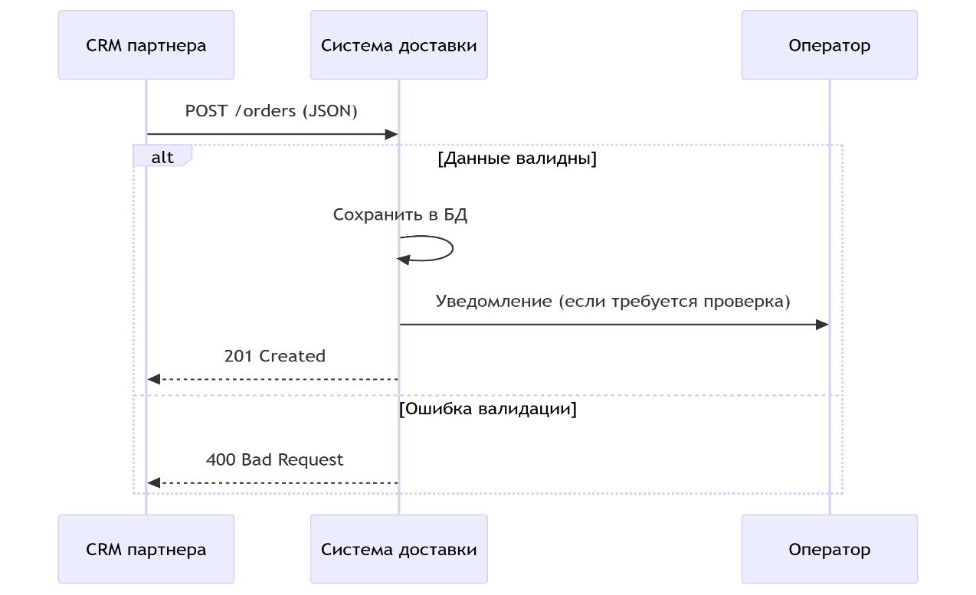
Use Case (UC):

Название: Прием заказов от партнеров
Участники: CRM партнера, оператор, система доставки
Предусловие: Партнер имеет активный договор

Основной поток:
1. CRM отправляет заказ через API в формате JSON
2. Система валидирует данные (адрес, сроки, товары)
3. Заказ сохраняется в БД и появляется в списке доступных
4. Оператор получает уведомление (при ручной проверке)

Альтернативный поток:
При ошибке валидации → возврат кода 400 с описанием ошибки

UC02 Выбор курьером заказа

Название: Бронирование заказа курьером

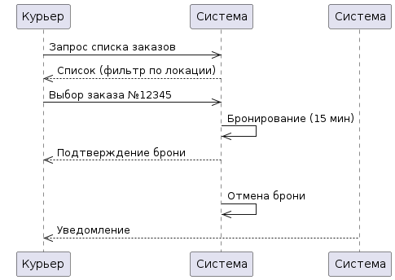
Участники:
Курьер (выбирает заказ через мобильное приложение)
Система доставки (обрабатывает выбор и резервирует заказ)

Предусловие:
Курьер авторизован в системе
Есть доступные заказы в зоне досягаемости курьера

Основной поток:
1. Курьер открывает список доступных заказов в мобильном приложении
2. Система показывает заказы с учетом:
Текущей геопозиции курьера
Транспорта курьера (авто/велосипед/пеший)
Времени доставки
3. Курьер выбирает заказ и нажимает "Взять заказ"
4. Система:
Резервирует заказ на 15 минут (чтобы курьер успел доехать до точки)
Убирает заказ из общего списка доступных

Альтернативный поток:
Если курьер не подтвердил заказ в течение 15 минут:
Система автоматически возвращает заказ в список доступных
Курьер получает уведомление: "Время бронирования истекло"

UC03 Обновление статуса заказа

Название: Трекинг статусов доставки

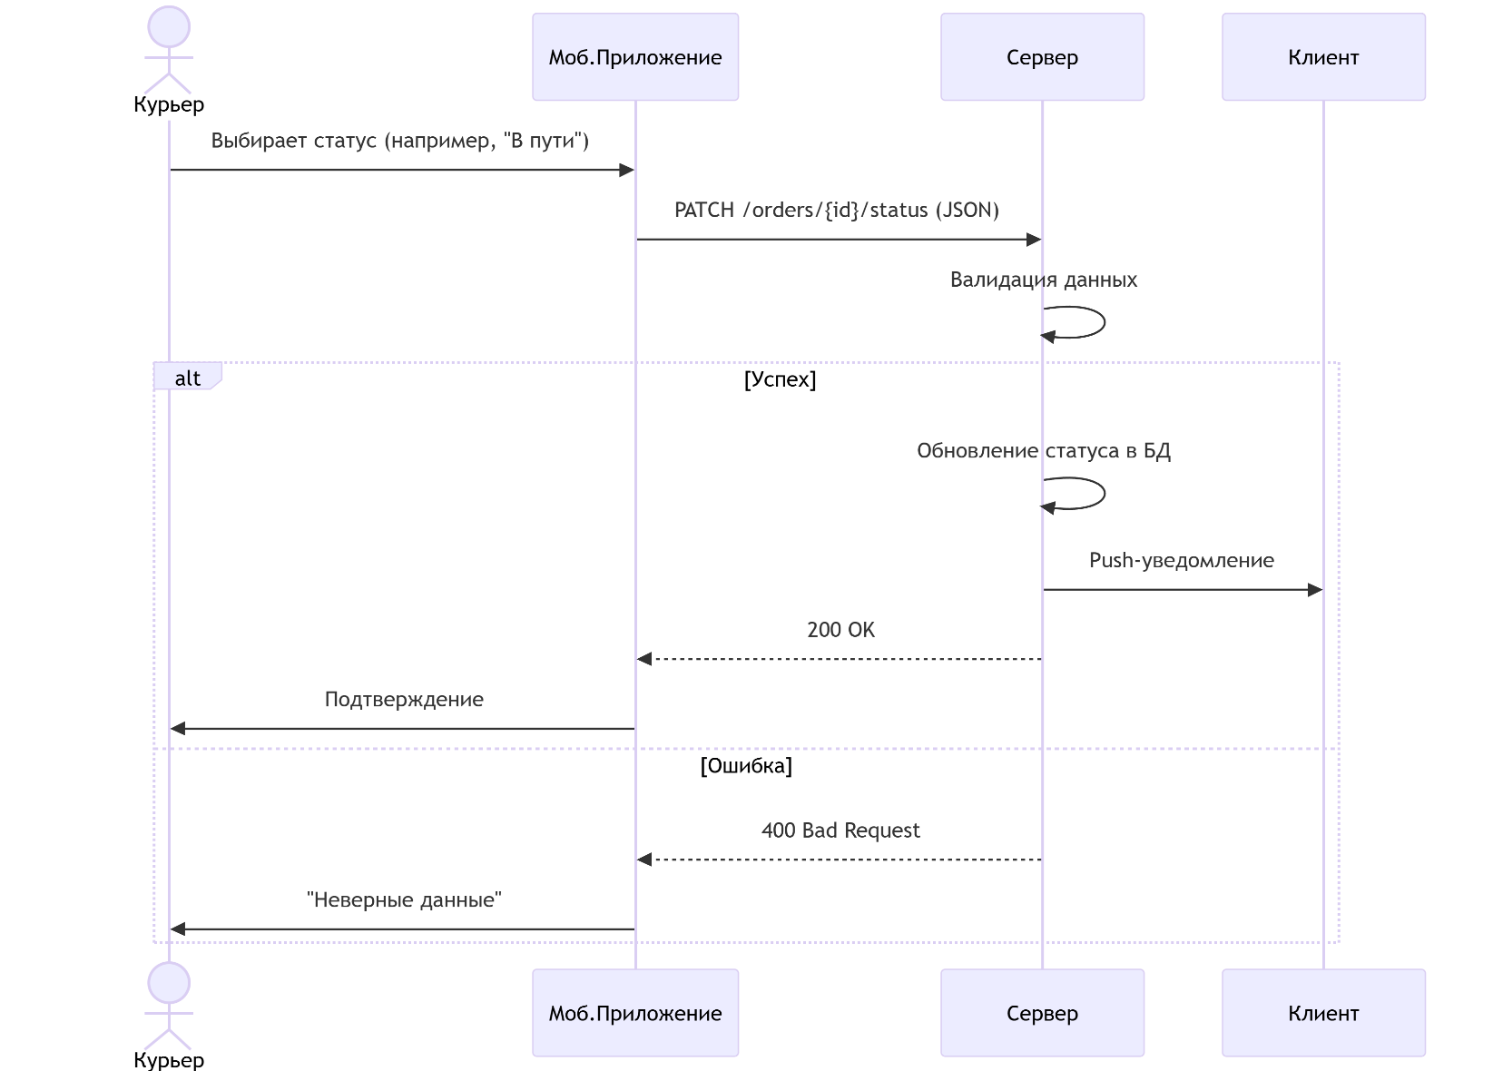
Участники:
Курьер (обновляет статус через мобильное приложение)
Система доставки (фиксирует изменения и уведомляет клиентов)
Клиент (получает уведомления)

Предусловие:
Курьер принял заказ в работу
Заказ имеет статус "В обработке" или "В пути"

Основной поток:
1. Курьер открывает заказ в мобильном приложении
2. Выбирает новый статус из списка:
"Заказ собирается" (пункт выдачи)
"В пути"
"Доставлен" (требуется фото/подпись)
3. Система:
Фиксирует новый статус и время
Обновляет данные в реальном времени
Уведомляет клиента (SMS/push):
4. Если статус "Доставлен":
Курьер загружает фото чека или подпись клиента
Система проверяет геолокацию (совпадение с адресом доставки)

Альтернативные потоки:
Некорректный статус (например, "Доставлен" без фото)
Система отклоняет изменение - "Требуется подтверждение"

UC04 Информация в бухгалтерию о заказах

Название: Формирование бухгалтерской отчетности по заказам
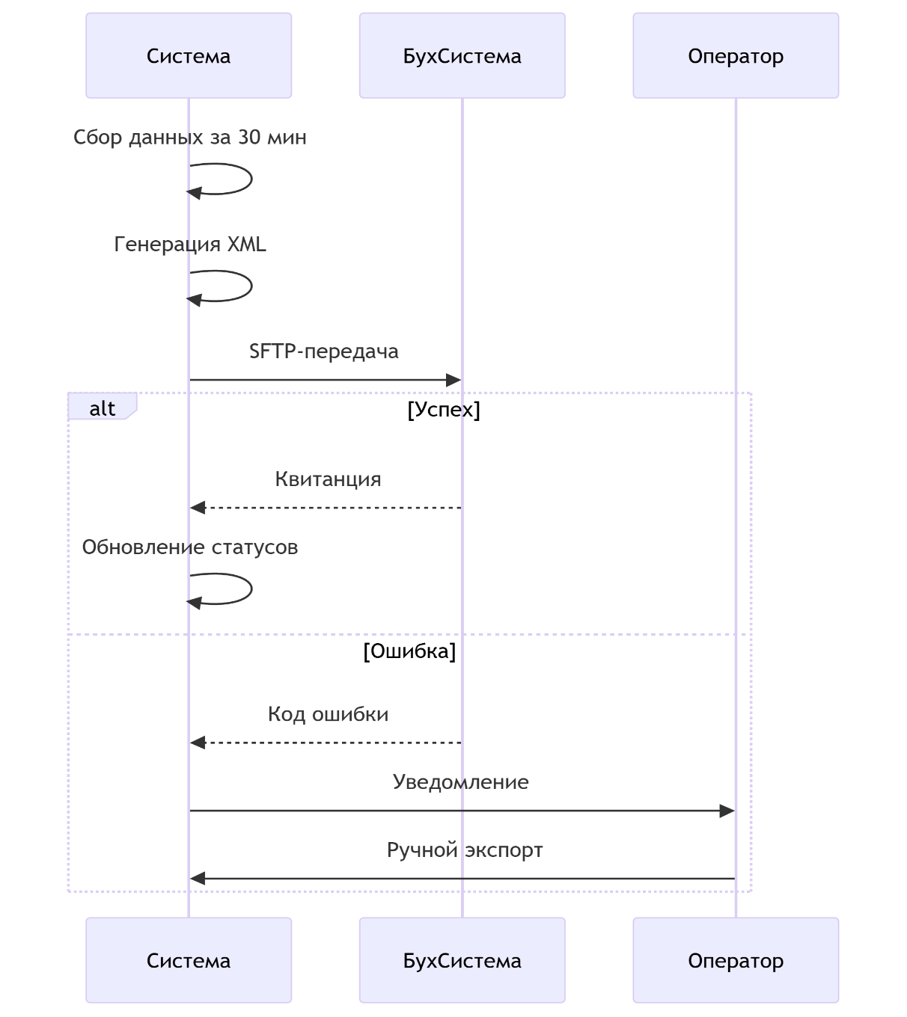
Участники:
Система доставки (источник данных)
Бухгалтерская система (1С или аналог)
Оператор (ручные операции)

Предусловия:
1. Заказы успешно доставлены и имеют статус "Завершен"
2. Настроена интеграция с бухгалтерской системой
3. Доступно соединение с сервером бухгалтерии

Основной поток:
1. Система каждые 30 минут автоматически:
Формирует пакет завершенных заказов за период
Преобразует данные в требуемый формат (XML/CSV)
Отправляет файл в бухгалтерскую систему
2. Бухгалтерская система:
Проверяет целостность данных
Импортирует информацию
Возвращает квитанцию о приеме
3. Система доставки:
Помечает заказы как "Учтенные"
Логирует результат передачи

Альтернативные потоки:

При ошибке передачи:
1. Система повторяет попытку через 5 минут (макс. 3 попытки)
2. После 3 неудач - уведомляет оператора
3. Оператор вручную экспортирует данные через Excel

UC05 Передача данных о доставке в бухгалтерию
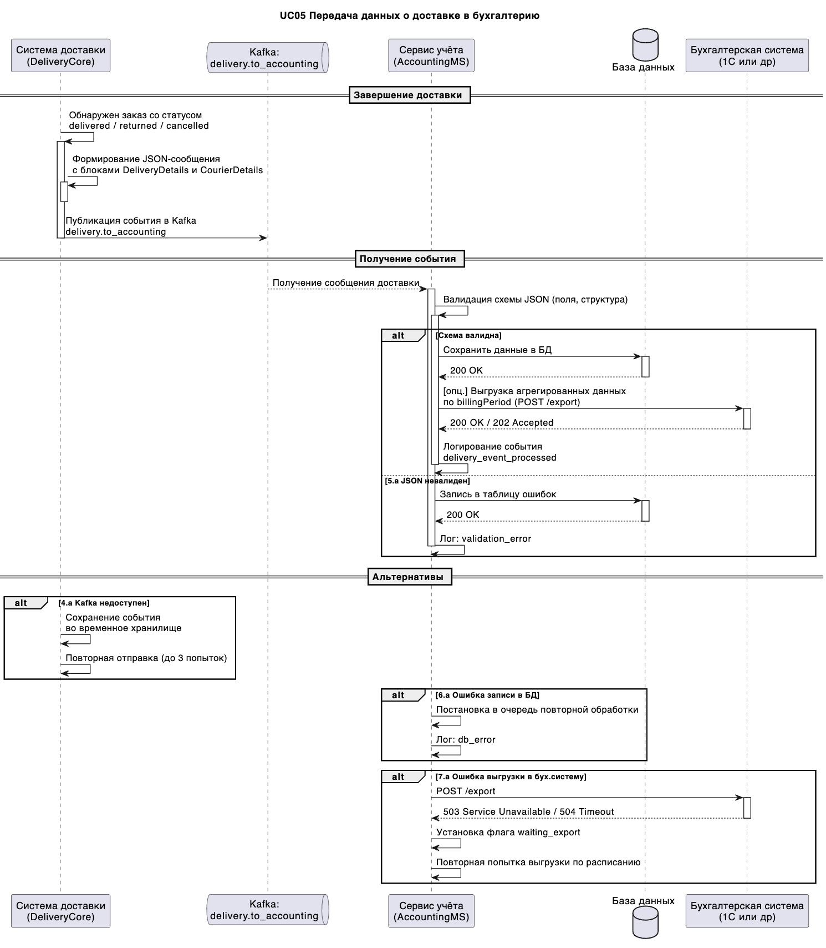
Системы-участники:
Система доставки (DeliveryCore)
Внутренняя система учёта (AccountingMS)
Очередь сообщений Kafka (топик delivery.to_accounting)
Бухгалтерская система (например, 1С, через API или выгрузку)

Предусловия:
Заказ доставлен и имеет финальный статус: delivered, returned, cancelled.
Подтверждение доставки получено (фото, подпись).
Сформирован период отчётности (billingPeriod).

Основной сценарий:
1. В системе DeliveryCore фиксируется завершение доставки со статусом delivered, returned или cancelled.
2. Запускается фоновый процесс (cron или триггер), который формирует сообщение в формате JSON со следующей структурой:
{
"billingPeriod": "2025-06",
"created_at": "...",
"updated_at": "...",
"DeliveryDetails": {
"deliveryId": "...",
"orderId": "...",
"deliveryDate": "...",
"deliveryDistance": 5.2,
"deliveryDuration": 47
},
"CourierDetails": {
"courierId": "...",
"courierName": "...",
"courierPaymentRate": 450.00
}
}
3. Система DeliveryCore публикует сообщение в Kafka-топик delivery.to_accounting.
4. Система AccountingMS, подписанная на топик, получает сообщение.
5. AccountingMS:
проверяет валидность структуры JSON по схеме,
сохраняет данные во внутреннюю БД.
6. При необходимости (по расписанию):
агрегирует данные по billingPeriod,
отправляет их в бухгалтерскую систему через API или в формате CSV/XML.
7. Обработка события логируется с типом delivery_event_processed, указанием ID события, статусом и временем.

Альтернативные сценарии:
4a. Kafka недоступен:
Сообщение сохраняется во временное хранилище.
Включается механизм повторной отправки (до 3 попыток).
5a. JSON не прошёл валидацию:
Событие логируется как validation_error.
Сохраняется в таблицу ошибок.
Не отправляется в учёт.
6a. Ошибка записи в БД:
Событие ставится в очередь повторной обработки.
Логируется как db_error с деталями.
7a. Ошибка выгрузки в бухгалтерскую систему:
Устанавливается флаг waiting_export.
Повторная попытка по расписанию (ежечасно).

Результат:
Данные о доставке успешно переданы в систему бухгалтерского учёта.
Событие зафиксировано в логах.
Информация доступна для отчётности и начисления оплаты курьерам.

UC06 Информация о начисленной оплате
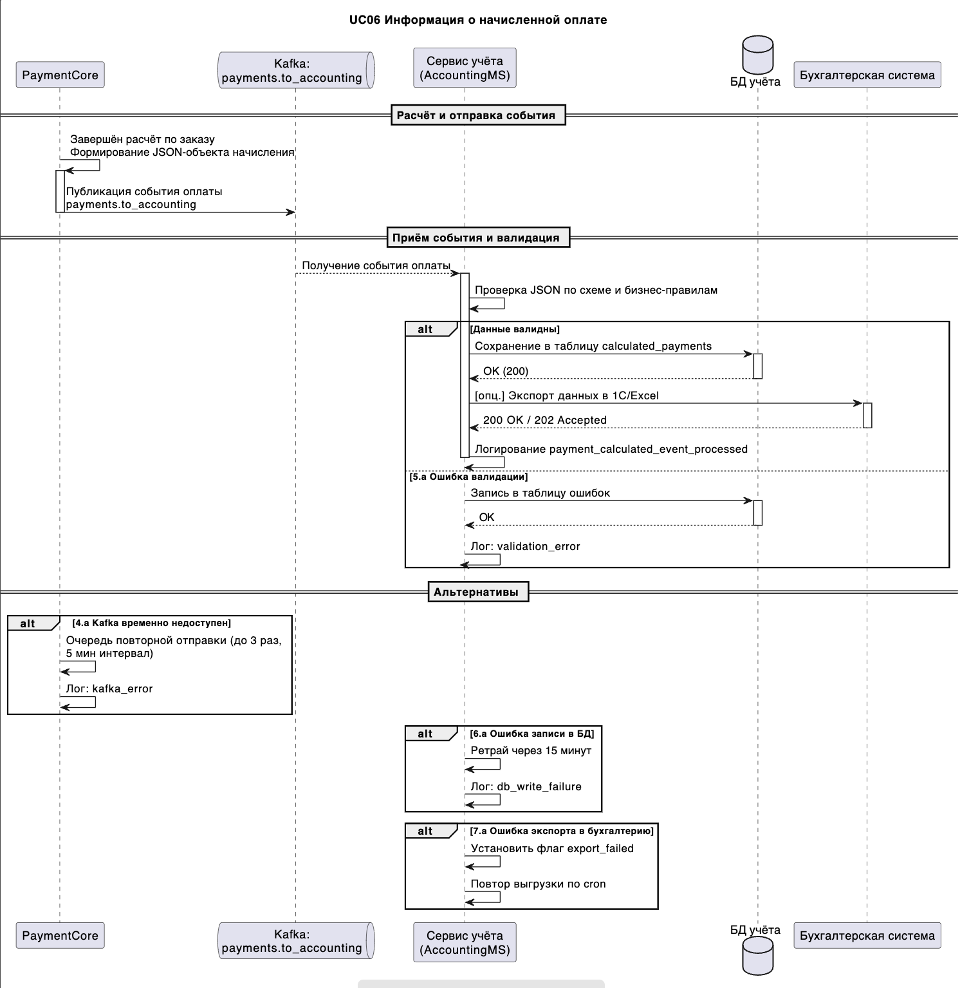
Название: Синхронизация расчетов с курьерами

Системы-участники:
Система расчётов и оплат (PaymentCore)
Система учёта (AccountingMS)
Kafka (топик payments.to_accounting)
Бухгалтерская система (опционально — выгрузка через API или файл)

Предусловие:
Расчёт суммы оплаты за доставку или услугу завершён.
Платёж подтверждён вручную или автоматически.
Объект начисления зафиксирован в системе PaymentCore.

Основной сценарий:
В PaymentCore после расчёта создаётся объект начисления:
order_id, partner_id, sum_to_pay, vat_amount, total_with_vat,
payment_type, payment_status, calculation_date.
После подтверждения запускается процесс отправки события.
Формируется JSON-сообщение с детальной информацией об оплате.
PaymentCore публикует сообщение в Kafka-топик payments.to_accounting.
AccountingMS, подписанный на этот топик, получает сообщение.
AccountingMS запускает валидацию данных:
проверка схемы JSON,
проверка бизнес-правил: сумма > 0, дата не в будущем, партнёр существует и т.д.
При успешной валидации запись добавляется в БД calculated_payments.
Данные становятся доступны для выгрузки в бухгалтерскую систему (через API или экспорт CSV/Excel).
В лог записывается событие payment_calculated_event_processed с ID и статусом.

Альтернативные сценарии и ошибки:
4a. Kafka временно недоступен:
Сообщение ставится в очередь повторной отправки (до 3 попыток, интервал 5 минут).
В лог пишется kafka_error.
5a. Валидация не пройдена:
Событие логируется как validation_error.
Сохраняется в таблицу ошибок.
Повторная отправка блокируется до устранения причины.
6a. Ошибка записи в БД:
Автоматический ретрай через 15 минут.
В лог фиксируется db_write_failure, с деталями запроса.
7a. Ошибка при выгрузке в бухгалтерию:
Ставится флаг export_failed.
Повторная выгрузка выполняется по cron-задаче.

Результат:
Информация о начислениях успешно передана в систему учёта.
Данные доступны для выгрузки в бухгалтерию.
Все шаги процесса логируются.

UC07 Регистрационные данные курьеров
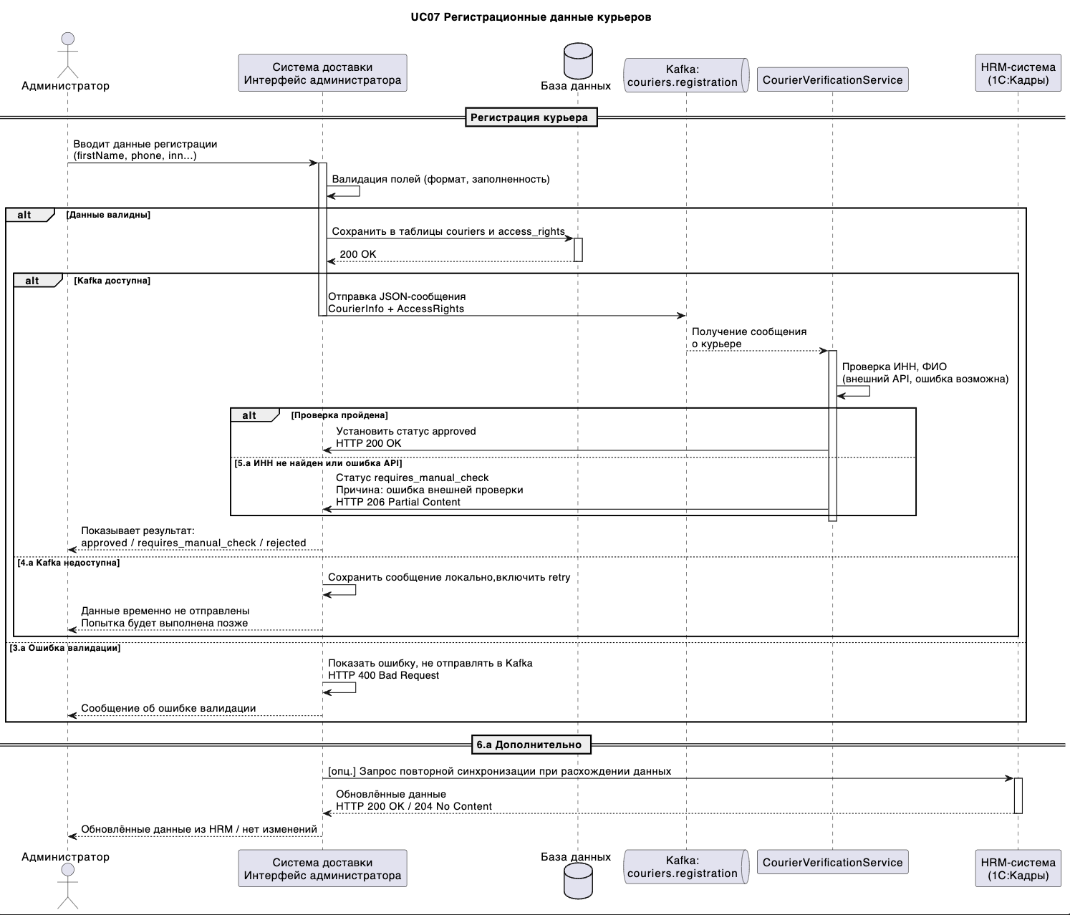
Название: Регистрация курьеров и передача их данных в систему

Системы-участники:
HRM-система (1С:Кадры) – источник исходных данных
DeliveryAdminApp – интерфейс администратора
CourierVerificationService – сервис проверки данных
Kafka – очередь сообщений (couriers.registration)
База данных (couriers, AccessRights) – внутренняя БД системы доставки

Предусловие:
Курьер прошёл проверку документов и собеседование.
Администратор авторизован в DeliveryAdminApp.
Курьер заведён в HRM-системе (мастер-система).

Основной сценарий:
1. Администратор получает от HR данные курьера из 1С:Кадры.
2. В DeliveryAdminApp вручную заполняет форму регистрации:
firstName, lastName, phoneNumber, inn, email, registrationDate, role, accessLevel.
3. Приложение выполняет валидацию:
обязательные поля, формат телефона +7XXXXXXXXXX, допустимые значения ролей и уровней доступа.
4. При успешной валидации:
генерируется courierId (UUID),
данные записываются в таблицы couriers и access_rights внутренней БД.
5. Формируется JSON-сообщение с блоками:
CourierInfo: персональные данные,
AccessRights: роль и уровень доступа.
6. Сообщение публикуется в Kafka-топик couriers.registration.
7. CourierVerificationService получает сообщение и:
выполняет валидацию данных (например, через внешний API по ИНН),
устанавливает статус: approved, requires_manual_check или rejected.
8. Статус обновляется в DeliveryAdminApp.
9. При необходимости может быть выполнена повторная синхронизация с HRM-системой или отправка данных обратно в 1С.

Альтернативные сценарии и ошибки:
3a. Невалидные или неполные данные:
Ошибка на UI, данные не отправляются.
4a. Kafka недоступна:
Сообщение сохраняется локально, повторная отправка через retry-механизм.
5a. Ошибка внешней проверки ИНН:
Устанавливается статус requires_manual_check, уведомление администратору.
6a. Несовпадение данных с HRM:
Администратор вручную инициирует повторную синхронизацию или связывается с HR.

Результат:
Данные курьера зарегистрированы, проверены, сохранены и доступны в системе доставки.
Kafka-сообщение отправлено, статус проверки зафиксирован.
HRM остаётся источником истины.

UC08 Уведомление о переназначении заказа
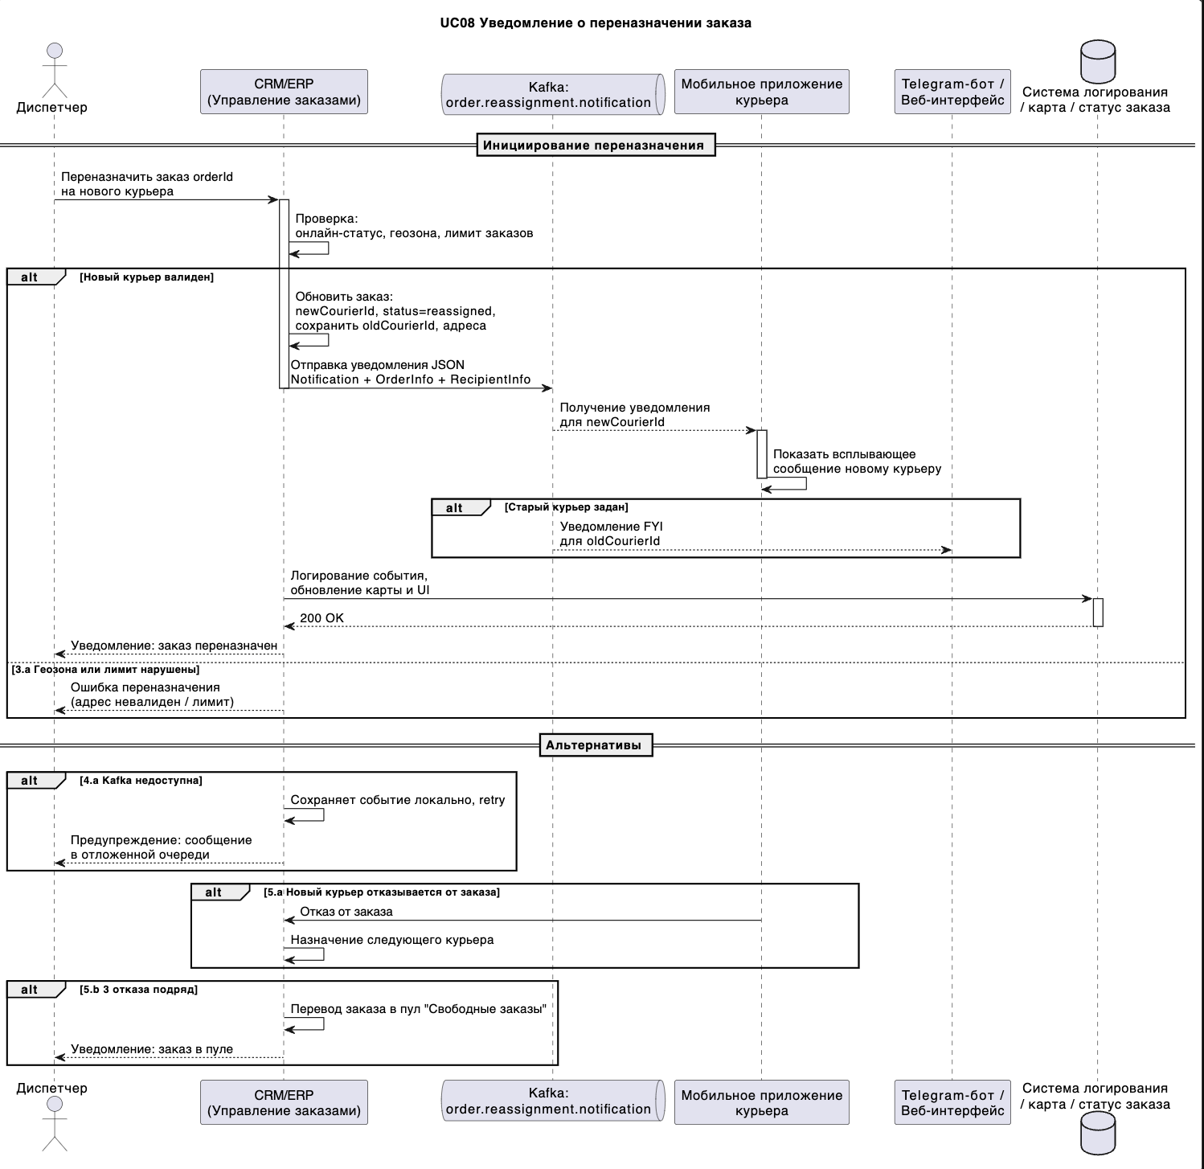
Название: Уведомление о переназначении заказа

Системы-участники:
Диспетчер — инициатор переназначения заказа
Система управления заказами (CRM/ERP) — основной интерфейс и логика
Kafka (топик order.reassignment.notification) — канал передачи событий
Мобильное приложение курьера — получатель уведомлений (новый и старый курьер)
Telegram-бот / веб-интерфейс (опционально) — альтернативные каналы получения уведомлений

Предусловия:
Заказ в статусе in_transit (в пути у текущего курьера).
Диспетчер авторизован и имеет право переназначения.
Новый курьер в статусе online, не превышен лимит по заказам, попадает в допустимую геозону.

Основной сценарий:
1. Диспетчер инициирует переназначение заказа в CRM/ERP-системе через интерфейс управления заказами.
2. Система проверяет:
доступность нового курьера,
ограничения по количеству активных заказов,
соответствие геозоне.
При успешной проверке:
Заказ обновляется: присваивается newCourierId, статус изменяется на reassigned.
Сохраняются: oldCourierId, oldAddress, newAddress (если изменен).
3. Система формирует JSON-сообщение Notification с 3 блоками:
{
"Notification": {
"notificationId": "...",
"timestamp": "..."
},
"OrderInfo": {
"orderId": "...",
"oldCourierId": "...",
"newCourierId": "...",
"oldAddress": "...",
"newAddress": "..."
},
"RecipientInfo": {
"courierId": "...",
"communicationMethod": "mobile_app / telegram / web"
}
}
4. Сообщение публикуется в Kafka (order.reassignment.notification).
5. Мобильное приложение нового курьера, подписанное на топик Kafka, получает событие и показывает сообщение с деталями заказа.
6. Если oldCourierId задан, то исходный курьер также получает уведомление о снятии с заказа (в виде FYI).
7. Система:
записывает событие в лог order_reassigned_event,
обновляет данные на карте и в интерфейсах CRM, приложений, Telegram-бота в релаьном времени

Альтернативные сценарии:
3a. Новый адрес выходит за геозону или превышен лимит заказов:
Уведомление не формируется. Диспетчеру отображается ошибка.
4a. Kafka недоступна:
Событие сохраняется в локальное хранилище. Повторная отправка по cron (до 3 попыток).
В лог пишется kafka_publish_error.
5a. Новый курьер отказывается от заказа (push / чат):
Система назначает следующего доступного курьера.
5b. После 3 отказов:
Заказ возвращается в пул "Свободные заказы", отображается в интерфейсе диспетчера.

Результат:
Заказ переназначен.
Новый курьер получает мгновенное уведомление о переназначеном заказе.
Все события задокументированы и зафиксированы в Kafka и логах.
Статусы, интерфейс диспетчера, курьера и карта - синхронизированы

